Instrucciones
Paso 1 | Seleccione una línea de pobreza
a. | Seleccione una de las líneas de pobreza para las cuales está calibrado el PPI. Las siguientes líneas de pobreza que están disponible con este PPI son las siguientes:
 | Líneas Nacionales de Pobreza - (1) Línea Nacional de Pobreza (LNP) , (2) 150% LNP, (3) 200% LNP
 | Líneas 2017 PPC - (1) $6.85 al día 2017 PPC
 | Líneas 2011 PPC - (1)$5.50 al día 2011 PPC, (2)$8.00 al día 2 011 PPC, (3)$11.00 al día 2011 PPC, (4)$15.00 al día 2011 PPC, (5)$21.70 al día 2011 PPC
 | Percentiles - (1) Debajo del percentil 20, (2) Debajo del percentil 40, (3) Debajo del percentil 60, (4) Debajo del percentil 80

Paso 2 | Calcule la puntuación PPI asociado a una línea de pobreza para cada hogar en un grupo.
a. | Obtenga una respuesta del hogar para CADA UNA de las 10 preguntas en la Tarjeta de puntuación de PPI.
b. | Marque las respuestas obtenidas del hogar claramente, como en el siguiente ejemplo:

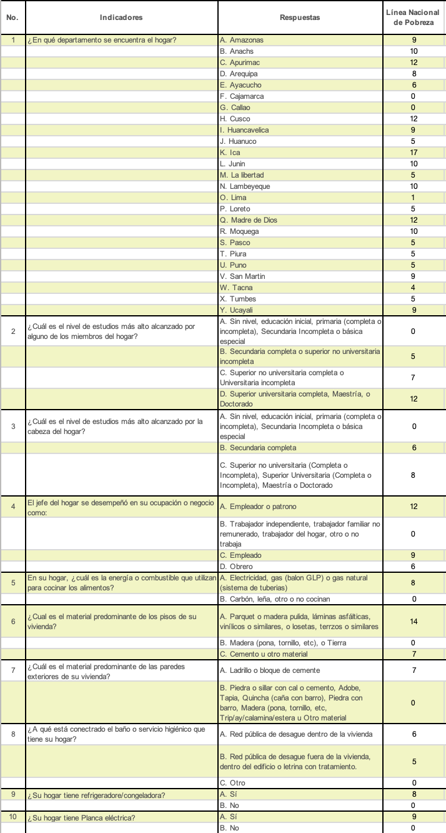
 |  |  | Línea de pobreza seleccionada

c. | En la Tarjeta de Puntuación, ubique la columna de puntos correspondiente a la línea de pobreza que ha seleccionado.
d. | En la Tarjeta de Puntuación, sume los puntos asignados a cada opción de respuesta para la línea de pobreza seleccionada. Esto le permitirá obtener el puntaje PPI del hogar correspondiente a la línea de pobreza seleccionada.
e. | En el ejemplo proporcionado anteriormente, la línea de pobreza elegida es la Línea de Pobreza Nacional.
 | Sumando los puntos asignados a cada respuesta proporcionada por el hogar, obtenemos:
 | 12+0+8+0+8+0+0+5+8+9=50
 | La puntuación PPI de este hogar correspondiente a la Línea Nacional de Pobreza es 50.

Paso 3 | Convierta la puntuación PPI en una probabilidad de pobreza correspondiente para la línea de pobreza seleccionada para cada hogar en el grupo.
a. | En la Tarjeta de Probabilidades, ubique la columna de probabilidad de pobreza que le corresponde a la línea de pobreza que seleccionó en el paso 1.
b. | Busque la probabilidad de pobreza correspondiente a la puntuación PPI calculada en el paso 2.

c. | En este ejemplo, la probabilidad de pobreza correspondiente a la Línea de Pobreza Nacional para el hogar con una puntuación PPI de 50 es 18.65%

Paso 4 | Promedie las probabilidades de pobreza de todos los hogares de un grupo para obtener la tasa de pobreza del grupo asociada a la línea de pobreza seleccionada.
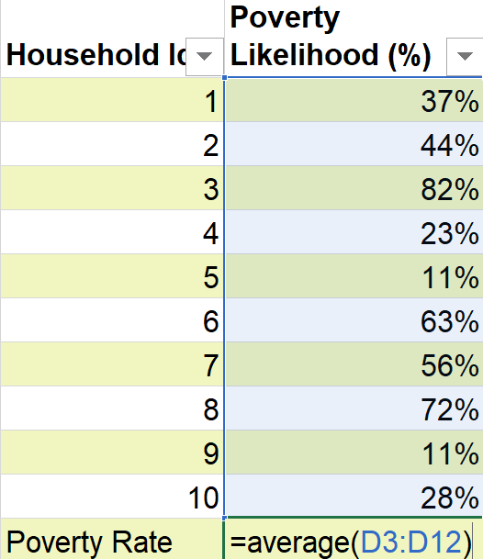

a. | Obtenga la probabilidad de pobreza para cada hogar encuestado en el grupo siguiendo los pasos 2 y 3 anteriores.
b. | Obtenga un promedio simple de estas probabilidades de pobreza para calcular la tasa de pobreza del grupo correspondiente a la línea de pobreza seleccionada.
c. | Por ejemplo, en la tabla anterior, la tasa de pobreza de este grupo de 10 hogares se calcula de la siguiente manera.
 | =(37%+44%+82%+23%+11%+63%+56%+72%+11%+28%) = 43%
 |  | 10

